表紙・改定履歴
Webダイレクト販売

画面設計書
管理運用者一覧画面
G0310

© 2020 Sasuke Financial Lab Inc.

変 更 記 録
版数 REV. | 作成更新日 | 変 更 内 容 | 担 当
01 | 2020-09-10 | 初版 | 小川

画面概要
設計説明書 |  |  |  | システム | 画面名 | 画面ID
 |  |  |  | Webダイレクト販売 | 管理運用者一覧画面 | G0310

 | 1 | 画面概要

 |  | 管理システムの運用者を管理する画面である。検索・新規登録・編集・削除などの操作が行える。
 |  | 当画面を表示した際には、全ての運用者を一覧に初期表示。絞り込む場合は、運用者情報の条件による絞り込みを行う。

 | 2 | 機能概要

 |  | A1.運用者を追加
 |  |  | ・「P0311.管理運用者登録メール招待画面」に遷移する

 |  | B5.絞り込む
 |  |  | ・入力されたB1.検索_姓、B2.検索_名、B3.検索_権限、B4.検索_メールアドレスに合致する運用者を検索し一覧に表示する。(一部一致検索)
 |  |  | ・運用者は登録日時の新しい順に表示
 |  |  | ・絞り込み要素に指定がない場合は、全ての運用者が表示される

 |  | B6.検索条件をクリア
 |  |  | ・絞り込みの入力値をクリアする

 |  | C4.編集する
 |  |  | ・マウスオーバーされた行に編集するボタンが表示される
 |  |  | ・押下の際、対象の運用者の編集を行う「P0312.管理運用者編集画面」を表示する

 |  | D1.削除チェックボックス
 |  |  | ・表示されている運用者の行に対してチェックボックスが表示される
 |  |  | ・チェックした状態でページングや画面遷移した場合、チェック状態はクリアされる

 |  | D2.選択した運用者を削除
 |  |  | ・チェックが一つでもついた際は、選択した運用者を削除のボタンが表示される
 |  |  | ・押下の際、削除して良いかのポップアップで表示され確認を行う
 |  |  | ポップアップでOKを押下した場合、チェックした運用者がDBから削除されて画面が更新される

論理削除か物理削除か

画面レイアウト
画面レイアウト |  |  | システム | 画面名 | 画面ID
 |  |  | Webダイレクト販売 | 管理運用者一覧画面 | G0310

A

1

B
1
2
3
4

6
5

C
1
2
3

4

 | ※マウスオーバーすると編集できることがわかる表示がされる。行をクリックすると編集ポップアップが開く
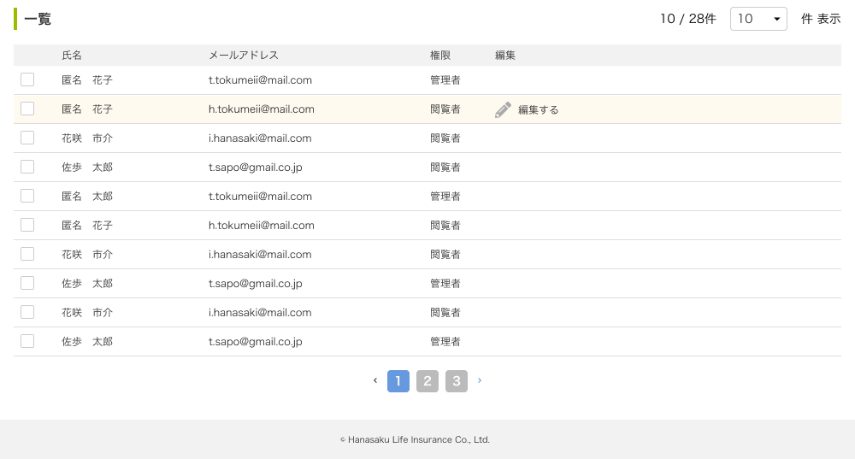

D
 |  | ※チェックボックスをチェックすると削除ボタンが表示される。チェックした運用者を一括削除が可能。
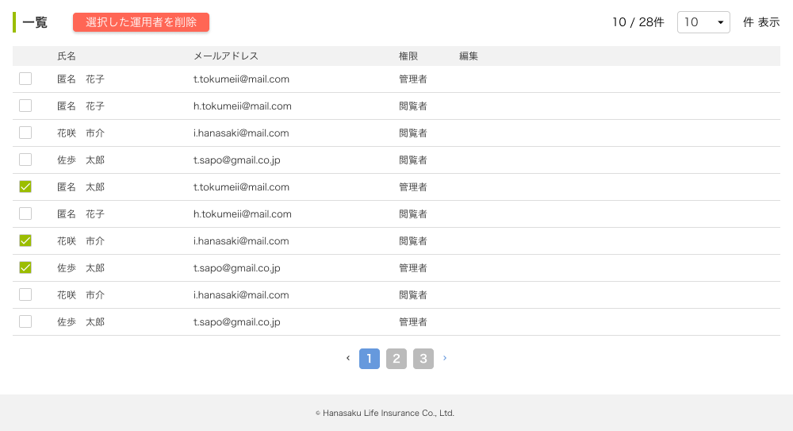
2

1

メッセージ一覧
メッセージ一覧 |  | システム | 画面名 | 画面ID
 |  | Webダイレクト販売 | 管理運用者一覧画面 | G0310
No | メッセージ名 | 備考

1
2
3
4
5
pending
6
7
8
シートは残しておき、詳細設計時に記載
記載するものはエラーの際に出る文言を想定
9
10
11
12
13
14
15
16
17
18
19
20
21
22
23
24
25
26
27

